Графики
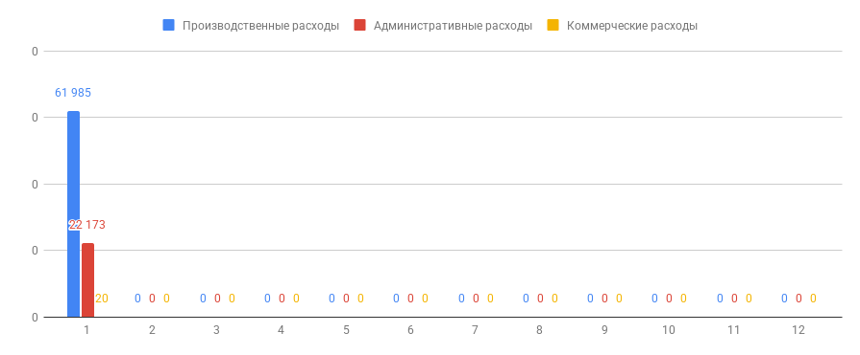
Динамика и соотношение расходов

 | Динамика расходов
 | Как менялись расходы от периода к периоду

Динамика административных расходов по отношению к выручке

 | Административные расходы по отношению к выручке
 | Показывает какая доля расходов содержалась в выручке

 | Зелёной и красной линиями отмечен целевой коридор

Динамика коммерческих расходов по отношению к выручке
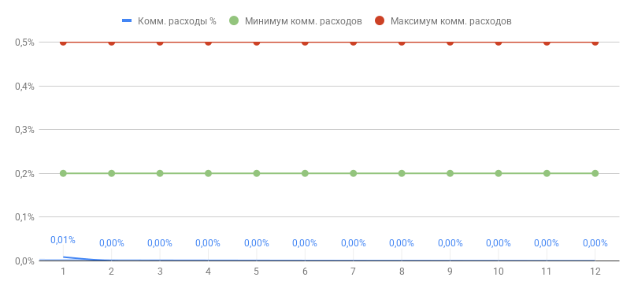
 | Коммерческие расходы по отношению к выручке
 | Показывает какая доля расходов содержалась в выручке

 | Зелёной и красной линиями отмечен целевой коридор

Динамика производственных расходов по отношению к выручке

 | Производственные расходы по отношению к выручке
 | Показывает какая доля расходов содержалась в выручке

 | Зелёной и красной линиями отмечен целевой коридор

Динамика выручки и чистой прибыли

 | Показывает динамику выручки и чистой прибыли
 | Позволяет оценить на сколько ровно управляется выручка и чистая прибыль

Динамика маржинальности

 | Показывает динамику изменения маржинальности
 | Позволяет оценить насколько мы попадаем в наш целевой коридор или отстаём от него

 | Также позволяет оценить в какие месяца были изменения в переменных расходах или наценке (смотрим на скачки графика)

Динамика рентабельности по Валовой прибыли

 | Показывает динамику изменения рентабельности по валовой прибыли
 | Позволяет оценить насколько мы попадаем в наш целевой коридор или отстаём от него

 | Позволяет понять степень влияния общепроизводственных расходов и маржинального дохода на валовую прибыль

Динамика рентабельности по Операционной прибыли

 | Показывает динамику изменения рентабельности по Операционной прибыли
 | Позволяет оценить насколько мы попадаем в наш целевой коридор или отстаём от него

 | Позволяет понять степень влияния валовой прибыли и косвенных расходов на уровень рентабельности

